UPLOAD FILE
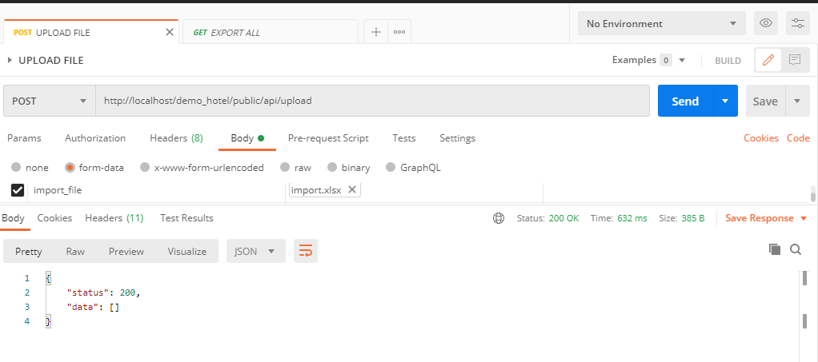
UPLOAD FILE

POST: | http://localhost/demo_hotel/public/api/upload

Upload file excel và lưu vào thư mục public của server

Kết quả trả về nếu thành công

IMPORT DATA
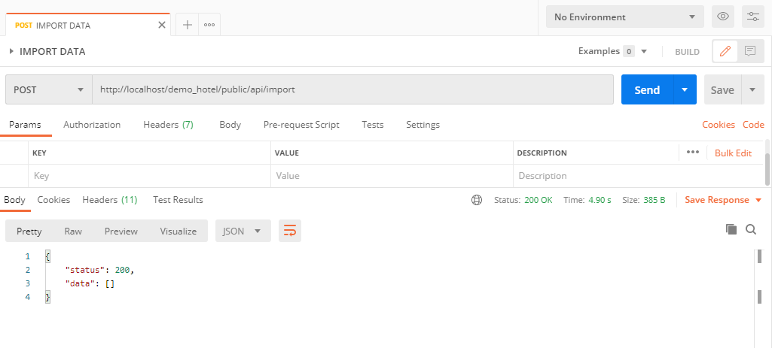
IMPORT DATA

POST: | http://localhost/demo_hotel/public/api/import

Thực hiện import dữ liệu từ file excel vào cơ sở dữ liệu mysql

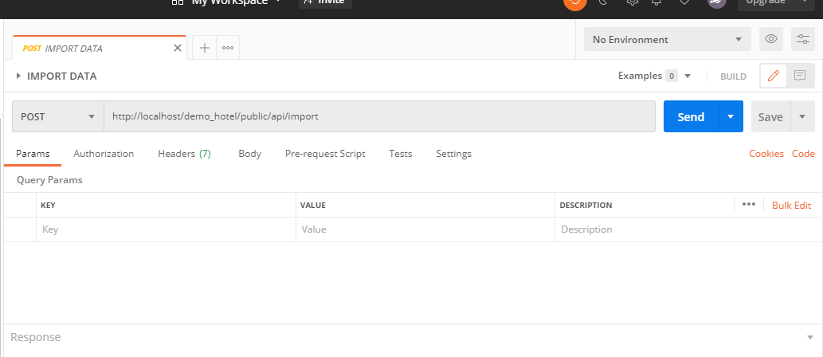

Kết quả trả về nếu thành công

ROOM LIST
ROOM LIST

GET: | http://localhost/demo_hotel/public/api/export/room

Thống kê lợi nhuận của các phòng

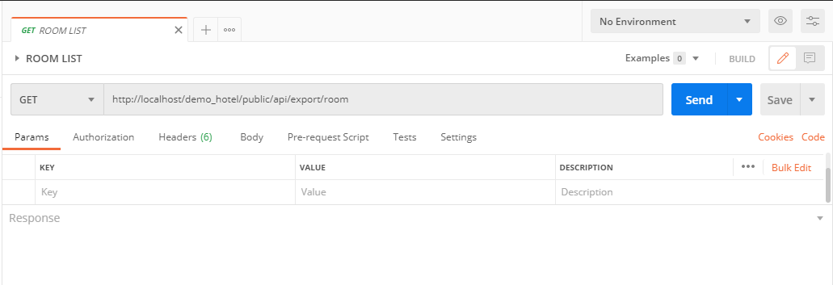

Kết quả trả về nếu thành công
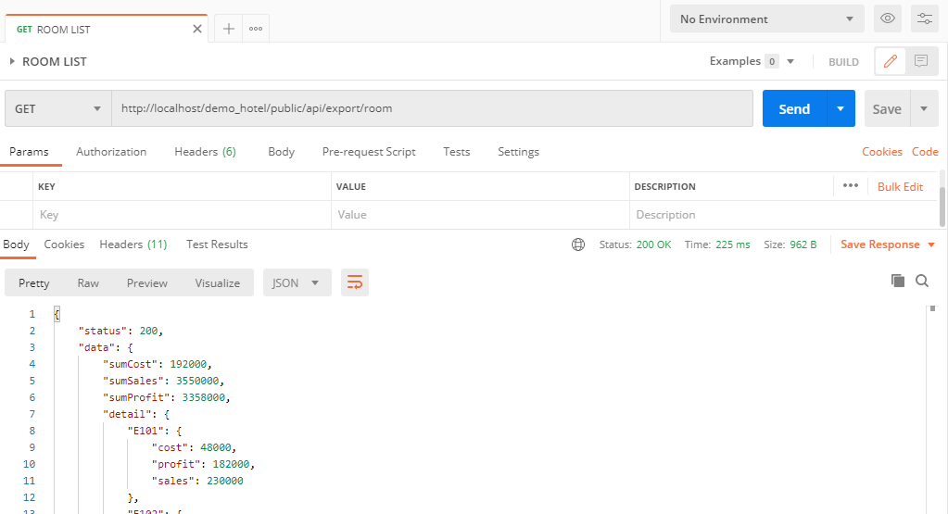

Trên trình duyệt

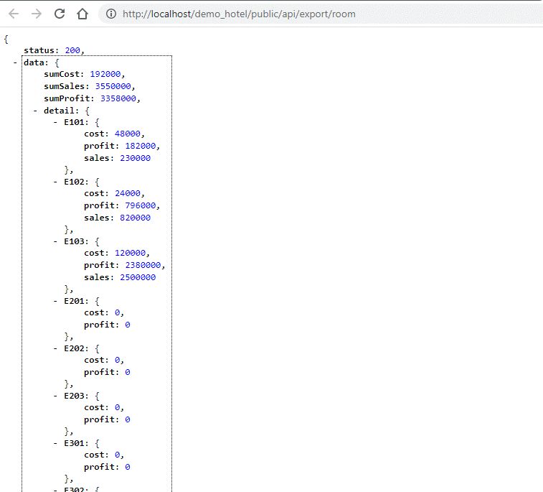

Trạng thái response

Chi phí bỏ ra trên tất cả phòng

Tiền tổng kết từ tất cả các phòng thu lại

Tổng lợi nhuận sau khi trừ đi chi phí

Chi tiết từng phòng theo mã:
cost: chi phí bỏ ra trong tất cả các ngày
sales: tiền thu lại sau khi trả phòng ở tất cả các ngày
profit: lợi nhuận tất cả các ngày của phòng

PRODUCT LIST
PRODUCT LIST

GET: | http://localhost/demo_hotel/public/api/export/product

Thống kê lợi nhuận của các sản phẩm

Kết quả trả về nếu thành công

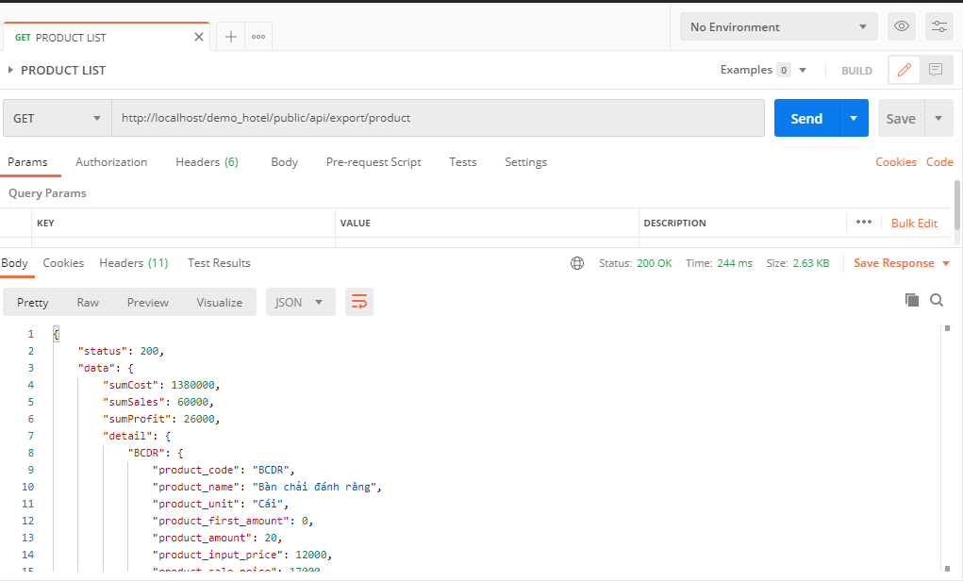

Trên trình duyệt

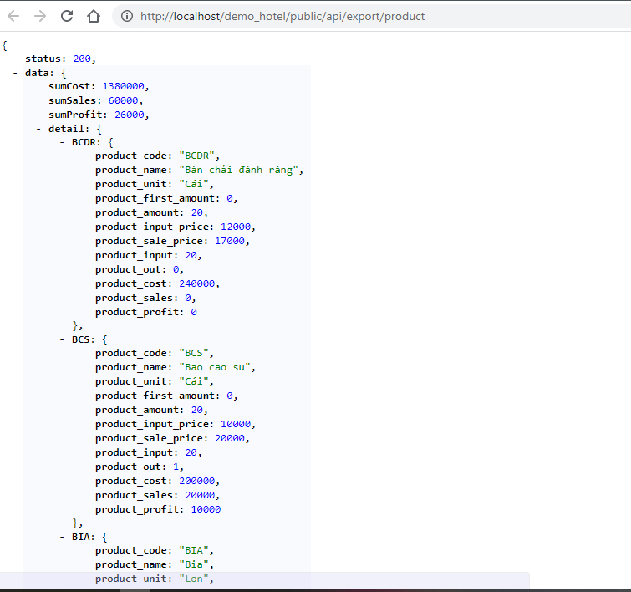

Trạng thái response

Chi phí bỏ ra trên tất sản phẩm

Tiền tổng kết từ tất cả các sản phẩm thu lại

Tổng lợi nhuận sau khi trừ đi chi phí

Chi tiết từng sản phẩm theo mã:
product_code: mã sản phẩm
product_name: tên sản phẩm
product_unit: đơn vị sản phẩm
product_first_amount: lượng tồn kho đầu tiên
product_amount: lượng tồn kho hiện tại
product_input_price: giá nhập sản phẩm
product_sale_price: giá bán sản phẩm
product_input: tổng lượng nhập từ trước đến hiện tại
product_out: tổng số lượng bán từ trước đến hiện tại
product_cost: tổng chi phí bỏ ra để nhập sản phẩm
product_sales: tổng tiền bán ra từ sản phẩm
product_profit: tổng lợi nhuận sản phẩm

EXPORT ALL
EXPORT ALL

GET: | http://localhost/demo_hotel/public/api/export/all

Thống kê lợi nhuận chung của phòng và sản phẩm

Kết quả trả về nếu thành công

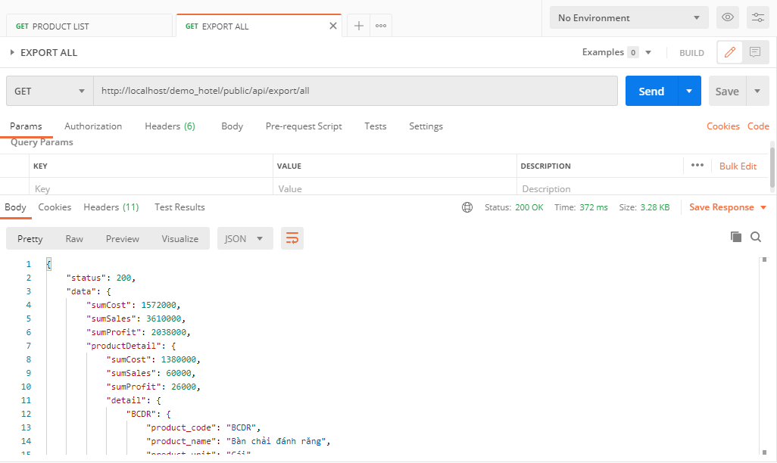

Trên trình duyệt
Trạng thái response
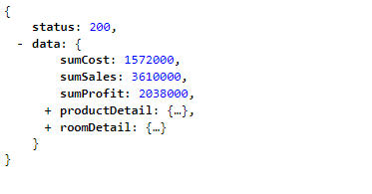

Tổng chi phí bỏ ra

Tiền tổng kết

Tổng lợi nhuận sau khi trừ đi chi phí

Lợi nhuận từ các phòng cho thuê
Tham khảo sheet: ROOM LIST

Lợi nhuận từ các sản phẩm đã bán
Tham khảo sheet: PRODUCT LIST

